2023_05_data
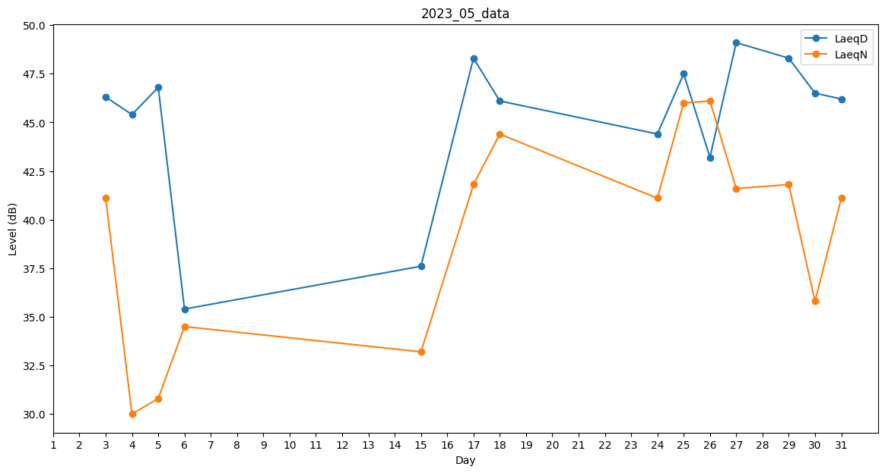
Day | LaeqD | LaeqN
1 | 0 | 31.3
2 | 45.3 | 0
3 | 46.3 | 41.1
4 | 45.4 | 30
5 | 46.8 | 30.8
6 | 35.4 | 34.5
7 | 0 | 0
8 | 29 | 0
9 | 0 | 0
10 | 0 | 35
11 | 28.6 | 0
12 | 0 | 0
13 | 0 | 0
14 | 0 | 31
15 | 37.6 | 33.2
16 | 45.4 | 0
17 | 48.3 | 41.8
18 | 46.1 | 44.4
19 | 36.5 | 0
20 | 0 | 31.4
21 | 0 | 0
22 | 0 | 32.5
23 | 0 | 0
24 | 44.4 | 41.1
25 | 47.5 | 46
26 | 43.2 | 46.1
27 | 49.1 | 41.6
28 | 0 | 0
29 | 48.3 | 41.8
30 | 46.5 | 35.8
31 | 46.2 | 41.1

